住宅地価格
 | 61. 住宅地価格

 | 時点 2022(R4)年7月1日（毎年） |  |  |  |  |  | 平 均 値 |  |  | 50.3
 | 単位 平均価格 千円／㎡ |  |  |  |  |  | 標準偏差 |  |  | 61.9
 | 市町村名 | 指標 | 順位 | #REF! | 備考 | 市町村名 | 指標 | 順位 | #REF! | 備考

 | 千葉県 | 79.3 | － |  |  | 八街市 | 18.0 | 32
 | 千葉市 | 112.7 | 8 |  |  | 印西市 | 39.3 | 21
 | 銚子市 | 28.9 | 24 |  |  | 白井市 | 58.0 | 13
 | 市川市 | 236.0 | 2 |  |  | 富里市 | 40.2 | 19
 | 船橋市 | 153.2 | 4 |  |  | 南房総市 | 13.6 | 38
 | 館山市 | 26.6 | 25 |  |  | 匝瑳市 | 14.1 | 37
 | 木更津市 | 32.7 | 22 |  |  | 香取市 | 17.5 | 34
 | 松戸市 | 142.2 | 6 |  |  | 山武市 | 13.0 | 41
 | 野田市 | 48.4 | 16 |  |  | いすみ市 | 12.1 | 44
 | 茂原市 | 24.8 | 27 |  |  | 大網白里市 | 23.1 | 29
 | 成田市 | 39.5 | 20 |  |  | 酒々井町 | 41.9 | 18
 | 佐倉市 | 66.2 | 12 |  |  | 栄町 | 26.2 | 26
 | 東金市 | 22.8 | 30 |  |  | 神崎町 | 7.8 | 53
 | 旭市 | 13.1 | 40 |  |  | 多古町 | 9.1 | 51
 | 習志野市 | 177.8 | 3 |  |  | 東庄町 | 12.7 | 42
 | 柏市 | 109.7 | 9 |  |  | 九十九里町 | 8.8 | 52
 | 勝浦市 | 17.7 | 33 |  |  | 芝山町 | 9.8 | 49
 | 市原市 | 45.6 | 17 |  |  | 横芝光町 | 10.9 | 46
 | 流山市 | 148.5 | 5 |  |  | 一宮町 | 23.9 | 28
 | 八千代市 | 113.2 | 7 |  |  | 睦沢町 | 12.2 | 43
 | 我孫子市 | 87.7 | 11 |  |  | 長生村 | 11.4 | 45
 | 鴨川市 | 19.0 | 31 |  |  | 白子町 | 9.9 | 48
 | 鎌ケ谷市 | 93.3 | 10 |  |  | 長柄町 | 10.4 | 47
 | 君津市 | 30.1 | 23 |  |  | 長南町 | 9.4 | 50
 | 富津市 | 15.5 | 35 |  |  | 大多喜町 | 6.7 | 54
 | 浦安市 | 319.3 | 1 |  |  | 御宿町 | 14.3 | 36
 | 四街道市 | 53.3 | 14 |  |  | 鋸南町 | 13.4 | 39
 | 袖ケ浦市 | 51.4 | 15

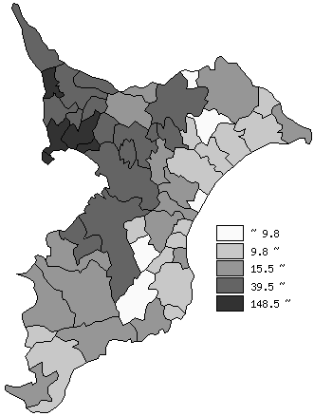
 | 千葉県の推移
 | 千円/㎡
平成30年 | 73.5
令和元年 | 74.6
令和2年 | 75.6
令和3年 | 76.5
令和4年 | 79.3

《備 考》 ・資料出所 用地課「地価調査」

